Cox線図
化工便覧Antoine係数 |  |  | ln(p*)=A-B/(T+C) where p*[Pa] T[K]

 | 水 |  | CO2 |  | 水銀Hg |  | C20H42 |  | C16H34 |  | C12H24 |  | C10H22 |  | C8H18 |  | トルエン |  | n-ヘキサン |  | ベンゼン |  | エタノール |  | メタノール |  | エチルエーテル |  | n-ブタン |  | プロパン |  | アンモニア |  | エタン |  | トリクロロエチレン |  | メタン
A | 23.196370018 |  | データ |  | データ |  | 21.361270018 |  | 21.076870018 |  | 20.953770018 |  | 20.904170018 |  | 20.835370018 |  | 20.906470018 |  | 20.729370018 |  | 20.793570018 |  | 23.804670018 |  | 23.480270018 |  | 20.975570018 |  | 20.570970018 |  | 20.618770018 |  | 21.840870018 |  | 20.556470018 |  | 21.075470018 |  | 20.117070018
B | 3816.44 |  |  |  |  |  | 4680.46 |  | 4214.91 |  | 3729.87 |  | 3456.8 |  | 3120.29 |  | 3096.52 |  | 2697.55 |  | 2788.51 |  | 3803.98 |  | 3626.55 |  | 2511.29 |  | 2154.9 |  | 1872.46 |  | 2132.5 |  | 1511.42 |  | 3028.13 |  | 897.84
C | -46.13 |  |  |  |  |  | -141.1 |  | -118.7 |  | -90.88 |  | -78.67 |  | -63.63 |  | -53.67 |  | -48.78 |  | -52.36 |  | -41.68 |  | -34.29 |  | -41.95 |  | -34.42 |  | -25.16 |  | -32.98 |  | -17.16 |  | -43.15 |  | -7.16

 | 温度℃ | p*[kPa] | 温度℃ | p*[kPa] | 温度℃ | p*[kPa] | 温度℃ | p*[kPa] | 温度℃ | p*[kPa] | 温度℃ | p*[kPa] | 温度℃ | p*[kPa] | 温度℃ | p*[kPa] | 温度℃ | p*[kPa] | 温度℃ | p*[kPa] | 温度℃ | p*[kPa] | 温度℃ | p*[kPa] | 温度℃ | p*[kPa] | 温度℃ | p*[kPa] | 温度℃ | p*[kPa] | 温度℃ | p*[kPa] | 温度℃ | p*[kPa] | 温度℃ | p*[kPa] | 温度℃ | p*[kPa] | 温度℃ | p*[kPa]
 | -20 | 0.11689112866 | -20 | 1970 |  |  | -20 | 1.3680170355E-12 | -20 | 3.4574131324E-08 | -20 | 0.00013109807505 | -20 | 0.0029806970426 | -20 | 0.079138332979 | -20 | 0.21778543239 | -20 | 1.8631533706 | -20 | 0.99812289297 | -20 | 0.33576027901 | -20 | 1.0023356111 | -20 | 8.8218984244 | -20 | 45.211097113 | -20 | 244.23006356 | -20 | 190.07473247 | -20 | 1399.85134 | 25 | 9.9015878324 | -160 | 114.24290306
 | 0 | 0.59308643843 | 0 | 3485 |  |  | 0 | 7.6504261535E-10 | 0 | 2.0033539923E-06 | 0 | 0.0016328658319 | 0 | 0.022864640983 | 0 | 0.3810025479 | 0 | 0.89608196872 | 0 | 6.0426330867 | 0 | 3.5117741494 | 0 | 1.5886840188 | 0 | 4.0139336069 | 0 | 24.676065614 | 0 | 103.20315549 | 0 | 473.64985502 | 0 | 425.80753755 | 0 | 2308.8381944
 | 50 | 12.327687129 | 31 | 7370 |  |  | 50 | 1.2926445201E-05 | 50 | 0.0015856947237 | 50 | 0.13367784163 | 50 | 0.8667686595 | 50 | 6.7147222764 | 50 | 12.2802449 | 50 | 54.045066322 | 50 | 36.166388268 | 50 | 29.436164647 | 50 | 55.579640813 | 50 | 170.23774543 | 50 | 492.67052913 | 50 | 1681.3983212 | 50 | 1966.429184 | 32.25 | 4469.7971599
 | 100 | 101.31740229 |  |  | 100 | 0.04 | 100 | 0.0032910954074 | 100 | 0.091111426379 | 100 | 2.2983165597 | 100 | 9.5616161475 | 100 | 46.831391732 | 100 | 74.168507265 | 100 | 246.00211036 | 100 | 180.04033857 | 100 | 226.06518538 | 100 | 354.35787115 | 100 | 655.5125156 | 100 | 1482.537947 | 95.85 | 3886.5772574 | 100 | 5791.7535198
 | 160 | 618.63923841 |  |  | 183 | 1.33 | 160 | 0.20748138663 | 160 | 2.1490892329 | 160 | 23.302609667 | 160 | 69.732444578 | 160 | 240.67414497 | 160 | 343.37107512 | 160 | 901.00173804 | 160 | 708.29068217 | 160 | 1312.5749773 | 160 | 1772.642621 | 160 | 2097.2070745 | 152 | 3456.9887574 |  |  | 132.6 | 10020.908726

 |  |  |  |  |  |  |  |  |  |  |  |  |  |  |  |  |  |  |  |  |  |  |  |  |  |  |  |  |  |  | 405.6
臨界点データ | Tc [K] | Tc[℃] | Cox座標 | pc[MPa] | pc[kPa] |  |  |  |  |  |  |  |  |  |  |  |  |  |  |  |  |  |  |  |  |  |  |  |  |  | 132.6
水 | 647.3 | 374.15 | -0.0016634783332 | 22.1 | 22100
CO2 | 304.2 | 31.05 | -0.003875217981 | 7.37 | 7370
n-ブタン | 425.2 | 152.05 | -0.0026381743833 | 3.8 | 3800
プロパン | 369 | 95.85 | -0.0030974136596 | 4.24 | 4240
エタン | 305.4 | 32.25 | -0.0038572806172 | 4.88 | 4880

 | 水 |  | CO2 |  |  |  | 水銀Hg |  | C20H42 |  | C16H34 |  | C12H24 |  | C10H22 |  | C8H18 |  | トルエン |  | n-ヘキサン |  | ベンゼン
-20 | 0.11689112866 | -20 | 1970 | 374.15 | 22100 | 100 | 0.04 | -20 | 1.3680170355E-12 | 100 | 0.091111426379 | -20 | 0.00013109807505 | -20 | 0.0029806970426 | -20 | 0.079138332979 | -20 | 0.21778543239 | -20 | 1.8631533706 | -20 | 0.99812289297
0 | 0.59308643843 | 0 | 3485 | 31.05 | 7370 | 183 | 1.33 | 0 | 7.6504261535E-10 | 160 | 2.1490892329 | 0 | 0.0016328658319 | 0 | 0.022864640983 | 0 | 0.3810025479 | 0 | 0.89608196872 | 0 | 6.0426330867 | 0 | 3.5117741494
50 | 12.327687129 | 31 | 7370 | 152.05 | 3800 |  |  | 50 | 1.2926445201E-05 |  |  | 50 | 0.13367784163 | 50 | 0.8667686595 | 50 | 6.7147222764 | 50 | 12.2802449 | 50 | 54.045066322 | 50 | 36.166388268
100 | 101.31740229 |  |  | 95.85 | 4240 |  |  | 100 | 0.0032910954074 |  |  | 100 | 2.2983165597 | 100 | 9.5616161475 | 100 | 46.831391732 | 100 | 74.168507265 | 100 | 246.00211036 | 100 | 180.04033857
160 | 618.63923841 |  |  | 32.25 | 4880 |  |  | 160 | 0.20748138663 |  |  | 160 | 23.302609667 | 160 | 69.732444578 | 160 | 240.67414497 | 160 | 343.37107512 | 160 | 901.00173804 | 160 | 708.29068217
Cox線図横座標
℃ | 横軸-1/(T+227)
-20 | -0.0048309178744 | 0.1
 | -0.0048309178744 | 10000
-10 | -0.0046082949309 | 0.1
 | -0.0046082949309 | 10000
0 | -0.0044052863436 | 0.1
 | -0.0044052863436 | 10000
10 | -0.0042194092827 | 0.1
 | -0.0042194092827 | 10000
20 | -0.004048582996 | 0.1
 | -0.004048582996 | 10000
30 | -0.0038910505837 | 0.1
 | -0.0038910505837 | 10000
40 | -0.0037453183521 | 0.1
 | -0.0037453183521 | 10000
50 | -0.0036101083032 | 0.1
 | -0.0036101083032 | 10000
60 | -0.0034843205575 | 0.1
 | -0.0034843205575 | 10000
70 | -0.003367003367 | 0.1
 | -0.003367003367 | 10000
80 | -0.0032573289902 | 0.1
 | -0.0032573289902 | 10000
90 | -0.0031545741325 | 0.1
 | -0.0031545741325 | 10000
100 | -0.0030581039755 | 0.1
 | -0.0030581039755 | 10000
120 | -0.0028818443804 | 0.1
 | -0.0028818443804 | 10000
140 | -0.0027247956403 | 0.1
 | -0.0027247956403 | 10000
160 | -0.0025839793282 | 0.1
 | -0.0025839793282 | 10000

蒸気圧
 | 水 |  | CO2 |  | 水銀Hg |  | C20H42 |  | C16H34 |  | C12H24 |  | C10H22 |  | C8H18 |  | トルエン |  | n-ヘキサン |  | ベンゼン |  | エタノール |  | メタノール |  | エチルエーテル |  | n-ブタン |  | プロパン |  | アンモニア |  | エタン
 | 温度軸 | p*[kPa] | 温度℃ | p*[kPa] | 温度℃ | p*[kPa] | 温度℃ | p*[kPa] | 温度℃ | p*[kPa] | 温度℃ | p*[kPa] | 温度℃ | p*[kPa] | 温度℃ | p*[kPa] | 温度℃ | p*[kPa] | 温度℃ | p*[kPa] | 温度℃ | p*[kPa] | 温度℃ | p*[kPa] | 温度℃ | p*[kPa] | 温度℃ | p*[kPa] | 温度℃ | p*[kPa] | 温度℃ | p*[kPa] | 温度℃ | p*[kPa] | 温度℃ | p*[kPa]
 | -0.0048309178744 | 0.11689112866 | -0.0048309178744 | 1970 |  |  | -0.0048309178744 | 1.3680170355E-12 | -0.0048309178744 | 3.4574131324E-08 | -0.0048309178744 | 0.00013109807505 | -0.0048309178744 | 0.0029806970426 | -0.0048309178744 | 0.079138332979 | -0.0048309178744 | 0.21778543239 | -0.0048309178744 | 1.8631533706 | -0.0048309178744 | 0.99812289297 | -0.0048309178744 | 0.33576027901 | -0.0048309178744 | 1.0023356111 | -0.0048309178744 | 8.8218984244 | -0.0048309178744 | 45.211097113 | -0.0048309178744 | 244.23006356 | -0.0048309178744 | 190.07473247 | -0.0048309178744 | 1399.85134
 | -0.0044052863436 | 0.59308643843 | -0.0044052863436 | 3485 |  |  | -0.0044052863436 | 7.6504261535E-10 | -0.0044052863436 | 2.0033539923E-06 | -0.0044052863436 | 0.0016328658319 | -0.0044052863436 | 0.022864640983 | -0.0044052863436 | 0.3810025479 | -0.0044052863436 | 0.89608196872 | -0.0044052863436 | 6.0426330867 | -0.0044052863436 | 3.5117741494 | -0.0044052863436 | 1.5886840188 | -0.0044052863436 | 4.0139336069 | -0.0044052863436 | 24.676065614 | -0.0044052863436 | 103.20315549 | -0.0044052863436 | 473.64985502 | -0.0044052863436 | 425.80753755 | -0.0044052863436 | 2308.8381944
 | -0.0036101083032 | 12.327687129 | -0.0038759689922 | 7370 |  |  | -0.0036101083032 | 1.2926445201E-05 | -0.0036101083032 | 0.0015856947237 | -0.0036101083032 | 0.13367784163 | -0.0036101083032 | 0.8667686595 | -0.0036101083032 | 6.7147222764 | -0.0036101083032 | 12.2802449 | -0.0036101083032 | 54.045066322 | -0.0036101083032 | 36.166388268 | -0.0036101083032 | 29.436164647 | -0.0036101083032 | 55.579640813 | -0.0036101083032 | 170.23774543 | -0.0036101083032 | 492.67052913 | -0.0036101083032 | 1681.3983212 | -0.0036101083032 | 1966.429184 | -0.0038572806172 | 4469.7971599
 | -0.0030581039755 | 101.31740229 |  |  | -0.0030581039755 | 0.04 | -0.0030581039755 | 0.0032910954074 | -0.0030581039755 | 0.091111426379 | -0.0030581039755 | 2.2983165597 | -0.0030581039755 | 9.5616161475 | -0.0030581039755 | 46.831391732 | -0.0030581039755 | 74.168507265 | -0.0030581039755 | 246.00211036 | -0.0030581039755 | 180.04033857 | -0.0030581039755 | 226.06518538 | -0.0030581039755 | 354.35787115 | -0.0030581039755 | 655.5125156 | -0.0030581039755 | 1482.537947 | -0.0030974136596 | 3886.5772574 | -0.0030581039755 | 5791.7535198
 | -0.0025839793282 | 618.63923841 |  |  | -0.0024390243902 | 1.33 | -0.0025839793282 | 0.20748138663 | -0.0025839793282 | 2.1490892329 | -0.0025839793282 | 23.302609667 | -0.0025839793282 | 69.732444578 | -0.0025839793282 | 240.67414497 | -0.0025839793282 | 343.37107512 | -0.0025839793282 | 901.00173804 | -0.0025839793282 | 708.29068217 | -0.0025839793282 | 1312.5749773 | -0.0025839793282 | 1772.642621 | -0.0025839793282 | 2097.2070745 | -0.0026385224274 | 3456.9887574 |  |  | -0.0027808676307 | 10020.908726

問題と解答
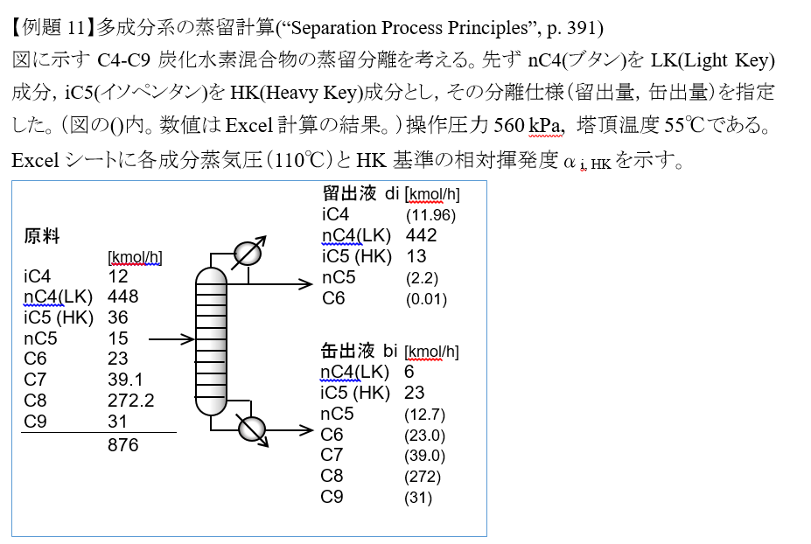

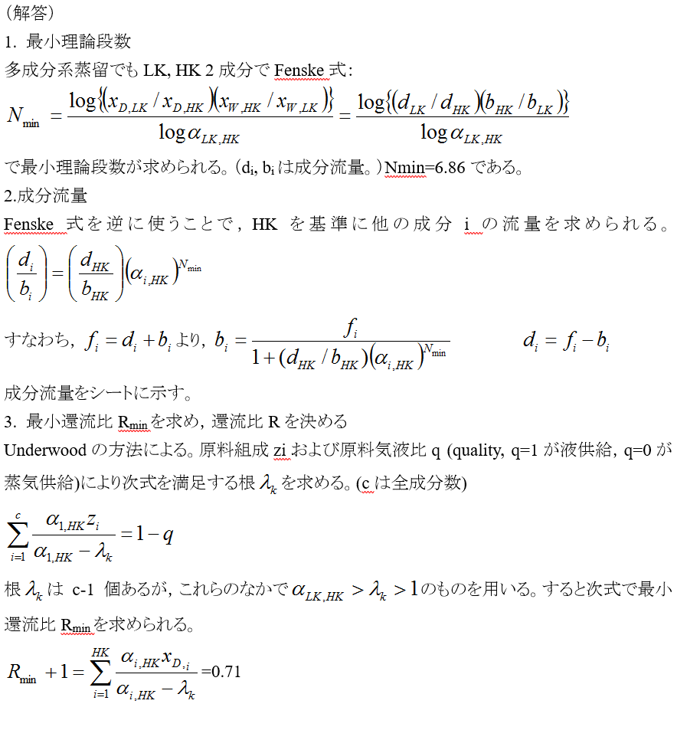

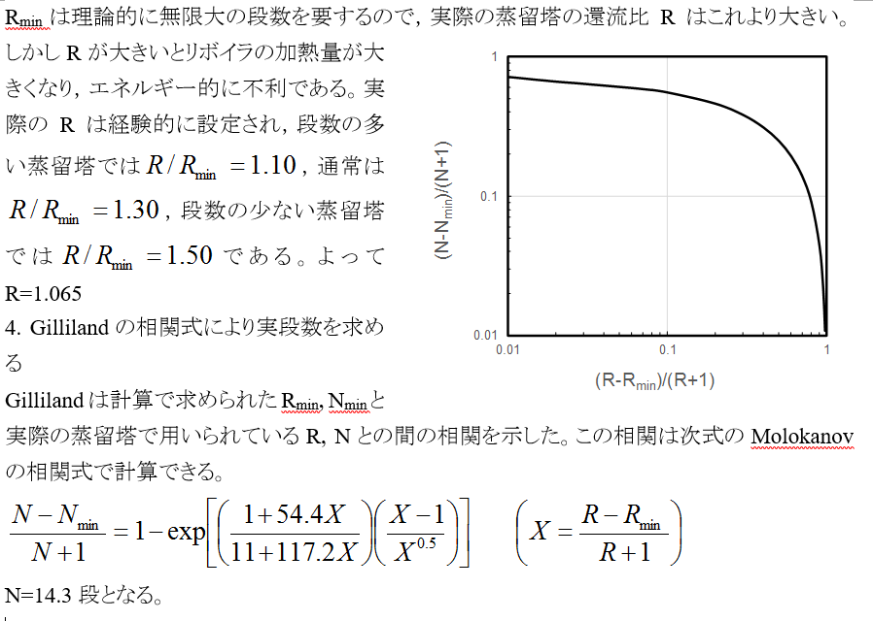

Gillilandの相関式R
(R-Rmin)/(R+1) | (N-Nmin)/(N+1)
0.01 | 0.71515217742
0.015 | 0.68170758713
0.02 | 0.6618667339
0.03 | 0.63775340546
0.05 | 0.60835438535
0.07 | 0.58523727473
0.1 | 0.55367810372
0.2 | 0.46047236253
0.3 | 0.38092825299
0.4 | 0.31136798438
0.5 | 0.24911304262
0.6 | 0.19234519039
0.7 | 0.13981787364
0.8 | 0.090651150539
0.9 | 0.044204779505
0.95 | 0.021847293938
0.975 | 0.010862665832

